2026BRM321近畿200km守山
2026BRM321近畿200km守山 曽爾御杖 |  |  |  |  | 2026/3/21 6:00/7:00/8:00スタート |  |  |  |  | Ver.1.0.0
 |  |  |  | × | ←標識・案内看板等なし |  |  |  |  | 2026/3/7
 | 形状 | 信号 | ポイント | 標識 | 現在地からの進行先 |  | 現在地までの |  | 備考 | PC間
 |  |  |  |  | 方角 | 道路 | 区間 | 合計
1 | | |  | えんまどう公園 |  | 南方向 | 市道 | 0.0 | 0.0 | 公園を出て南方向へ | 0.0
2 | 十 | S | 霊仙寺S |  | 右折 | 県道31 | 1.9 | 1.9
3 | 十 | S | 駒井沢東S |  | 左折 | 県道42 | 1.0 | 2.9 | 青看板の「草津市街、近江大橋」方向へ
4 | 十 | S | 矢橋中央S |  | 直進 | 県道18 | 4.5 | 7.4 | 青看板の「大津、近江大橋」方向へ
5 | 十 | S |  |  | 左折 | 市道 | 2.4 | 9.8 | 青看板の「瀬田」方向へ
6 | T | S |  |  | 右折 | 市道 | 0.3 | 10.1 | 青看板の「石山、田上」方向へ
7 | T | S | 大萱六丁目S |  | 左折 | 県道559→県道29 | 0.6 | 10.7
8 | T |  |  |  | 右折 | 県道29 | 6.5 | 17.2 | 青看板の「大石」方向へ
9 | T |  |  |  | 左折 | R422 | 1.1 | 18.3 | 青看板の「甲賀」方向へ
10 | | |  | PC1 芭蕉ゆかりの郷 |  | 右側 | R422 | 8.4 | 26.7 | 6:00スタート OPEN 06:48、CLOSE 08:21 7:00スタート OPEN 07:48、CLOSE 09:21 8:00スタート OPEN 08:48、CLOSE 10:21 「芭蕉ゆかりの郷」の標柱を背景に自分のバイクを撮影 ブルベカードに写真の撮影時刻を自分で記入 ゴール受付でスタッフに写真を提示してください 写真撮影後、直進 右側にあるので道路横断時はクルマに注意 写真撮影時は車道に出ないように注意 | 26.7
11 | T |  |  |  | 左折 | R307 | 2.9 | 29.6 | 青看板の「伊賀、水口」方向へ
12 | 十 | S | 立石橋S |  | 右折 | R422 | 7.5 | 37.1 | 青看板の「伊賀」方向へ
13 | ├ | S | 丸柱S |  | 直進 | 県道674 | 8.8 | 45.9
14 | T | S | 阿山中学校前S |  | 右折 | 県道49 | 4.8 | 50.7 | 青看板の「上野」方向へ
15 | | |  | PC2 ファミリーマート 伊賀阿山店 |  | 左側 | 県道49 | 0.4 | 51.1 | 6:00スタート OPEN 07:30、CLOSE 09:33 7:00スタート OPEN 08:30、CLOSE 10:33 8:00スタート OPEN 09:30、CLOSE 11:33 レシート取得してブルベカードに通過時刻を自分で記入 ゴール受付でスタッフにレシートを提示してください ブルベカード記入後、直進 | 24.4
16 | 十 | S | 馬場S |  | 右折 | 県道673 | 0.2 | 51.3 | 青看板の「信楽」方向へ
17 | ┤ |  |  | × | 左折 | 県道673 | 0.2 | 51.5
18 | T |  |  | × | 左折 | 県道673 | 0.2 | 51.7
19 | T |  |  | × | 右折 | 県道680 | 3.2 | 54.9
20 | 十 |  |  | × | 右折 | 県道680→市道 | 1.2 | 56.1 | 右折して踏切を渡り道なり左方向の線路沿いへ
21 | T |  |  | × | 左折 | 市道 | 2.7 | 58.8
22 | T |  |  | × | 右折 | R422 | 0.3 | 59.1
23 | T | S | 高砂S |  | 左折 | R422 | 0.2 | 59.3
24 | 十 | S | 八幡S |  | 直進 | R368 | 3.4 | 62.7 | 青看板の「名張」方向へ
25 | ┤ | S | 菖蒲池S |  | 左折 | 市道（旧R368）→県道57 | 5.7 | 68.4 | 青看板の「蔵縄手」方向へ
26 | Y | S | 西原S |  | 左方向 | 市道 | 6.3 | 74.7
27 | 十 | S | 桔梗が丘２S |  | 右折 | R165 | 1.3 | 76.0
28 | 十 | S | 夏見S |  | 左折 | 県道691 | 3.1 | 79.1
29 | 十 | S | 夏見橋北詰S |  | 右折 | 県道81 | 0.3 | 79.4
30 | Y |  |  | × | 右方向 | 県道81 | 3.0 | 82.4 | 斜め右方向の赤い橋を渡る
31 | | |  | PC3 掛公園 |  | 右側 | 県道81 | 18.1 | 100.5 | 6:00スタート OPEN 08:56、CLOSE 12:40 7:00スタート OPEN 09:56、CLOSE 13:40 8:00スタート OPEN 10:56、CLOSE 14:40 「漆部の郷 曽爾へ」の看板を背景に自分のバイクを撮影 ブルベカードに写真の撮影時刻を自分で記入 ゴール受付でスタッフに写真を提示してください 写真撮影後、直進 | 49.4
32 | 十 | S |  |  | 左折 | R369 | 0.1 | 100.6 | 青看板の「松阪、御杖」方向へ
33 | Y | S | 敷津S |  | 左折 | 市道 | 11.9 | 112.5 | 道の駅 伊勢本街道 御杖に入る
34 | | |  | PC4 道の駅 伊勢本街道 御杖 |  | 正面 | 市道→R368 | 0.0 | 112.5 | 6:00スタート OPEN 09:19、CLOSE 13:32 7:00スタート OPEN 10:19、CLOSE 14:32 8:00スタート OPEN 11:19、CLOSE 15:32 レシート取得してブルベカードに通過時刻を自分で記入 ゴール受付でスタッフにレシートを提示してください ブルベカード記入後、敷津Sを名張方向へ | 12.0
35 | 十 | S | 下比奈知トンネル南S |  | 右折 | 県道691 | 17.8 | 130.3 | 青看板の「滝之原」方向へ
36 | 十 | S | 滝之原S |  | 左折 | 県道692 | 1.9 | 132.2
37 | ├ |  |  | × | 右折 | 市道 | 1.2 | 133.4 | 右側の住宅に「日新火災」の看板
38 | 十 |  |  | × | 左折 | 市道 | 0.8 | 134.2 | 正面に「名張すずらん台SS (亀井商事)」
39 | 十 | S | すずらん台口S |  | 右折 | R165 | 0.1 | 134.3
40 | 十 |  |  | × | 左折 | 市道 | 3.9 | 138.2
41 | | |  | PC5 ファミリーマート 伊賀青山町店 |  | 左側 | 市道 | 0.0 | 138.2 | 6:00スタート OPEN 10:04、CLOSE 15:12 7:00スタート OPEN 11:04、CLOSE 16:12 8:00スタート OPEN 12:04、CLOSE 17:12 レシート取得してブルベカードに通過時刻を自分で記入 ゴール受付でスタッフにレシートを提示してください ブルベカード記入後、直進 | 25.7
42 | T |  |  | × | 左折 | 市道 | 0.4 | 138.6
43 | T |  |  | × | 右折 | R422 | 0.5 | 139.1
44 | 十 | S | 桑町S |  | 直進 | 市道→県道56 | 11.8 | 150.9
45 | 十 | S | 小田S |  | 右折 | 県道138→R25 | 2.1 | 153.0
46 | | |  | PC6 ローソン 伊賀野村店 |  | 左側 | R25 | 12.0 | 165.0 | 6:00スタート OPEN 10:51、CLOSE 17:00 7:00スタート OPEN 11:51、CLOSE 18:00 6:00スタート OPEN 12:51、CLOSE 19:00 レシート取得してブルベカードに通過時刻を自分で記入 ゴール受付でスタッフにレシートを提示してください ブルベカード記入後、直進 | 26.8
47 | 十 | S | 上柘植S |  | 左折 | 県道4 | 0.0 | 165.0
48 | ┤ | S | 山崎S |  | 左折 | 市道→県道135 | 6.3 | 171.3
49 | 十 | S | 油日農協前S |  | 直進 | 県道51 | 1.2 | 172.5
50 | 十 | S | 田堵野西S |  | 直進 | 県道4 | 0.3 | 172.8 | 青看板の「湖南、甲南」方向へ
51 | 十 | S | 甲賀駅西S |  | 左折 | 市道→県道775 | 1.7 | 174.5
52 | 十 |  |  | × | 右折 | 市道 | 0.7 | 175.2
53 | 十 | S | 池田S |  | 左折 | 県道4 | 2.4 | 177.6
54 | ┤ | S | 三大寺北S |  | 直進 | 県道122 | 5.6 | 183.2
55 | 十 |  |  | × | 左折 | 市道 | 0.1 | 183.3 | 杣川を渡る橋の手前で左折
56 | 十 |  |  | × | 右折 | 市道 | 5.0 | 188.3 | 左側奥の角に滋賀タクシー三雲営業所
57 | T | S | 三雲駅口S |  | 右折 | 県道13 | 0.2 | 188.5
58 | 十 | S | 吉永S |  | 直進 | 県道4→R1 | 1.1 | 189.6
59 | 十 | S | 高野S |  | 右折 | 県道145 | 9.6 | 199.2 | 青看板の「琵琶湖大橋、国道8号」方向へ
60 | | |  | Finish ファミリーマート 栗東出庭店 |  | 左側 | 県道145 | 1.9 | 201.1 | 6:00スタート OPEN 11:53、CLOSE 19:30 7:00スタート OPEN 12:53、CLOSE 20:30 8:00スタート OPEN 13:53、CLOSE 21:30 レシート取得してブルベカードに通過時刻を自分で記入 ゴール受付でスタッフにレシートを提示してください ブルベカード記入後、直進 ここで取得したレシートの時刻からスタート時刻を差し引いた時間が完走時間です。 | 36.1
61 | 十 | S |  | × | 左折 | 市道 | 1.3 | 202.4
62 | | |  | ゴール受付 エルセンター （守山市生涯学習・教育支援センター） 1F 中会議室 |  | 右側 | 市道 | 0.1 | 202.5 | ゴール受付時間 15:00～21:45 駐輪場に駐輪してください。 ブルベカードに以下の項目を自分で記入 ・メダルを購入するか不要か（メダル代1000円） ・完走時間 ・署名（住所、名前、記入内容に間違いがないことを確認してサインしてください） 写真とレシートをスタッフに提示 記入済みのブルベカードをスタッフに提出 | 1.4
（※）各PCのOPEN時刻とCLOSE時刻は参考情報（目安の情報）です。各PCのCLOSE時刻に遅れても失格になることはありません。
FinishのCLOSE時刻に遅れた場合は失格となり、認定を受けることはできません。

PC1 芭蕉ゆかりの郷 |  |  |  |  |  |  | PC3 掛公園
「芭蕉ゆかりの郷」の標柱を背景に自分のバイクを撮影してください。 |  |  |  |  |  |  | 「漆部の郷 曽爾へ」の看板を背景に自分のバイクを撮影してください。
撮影した写真をゴール受付でスタッフに提示してください。 |  |  |  |  |  |  | 撮影した写真をゴール受付でスタッフに提示してください。
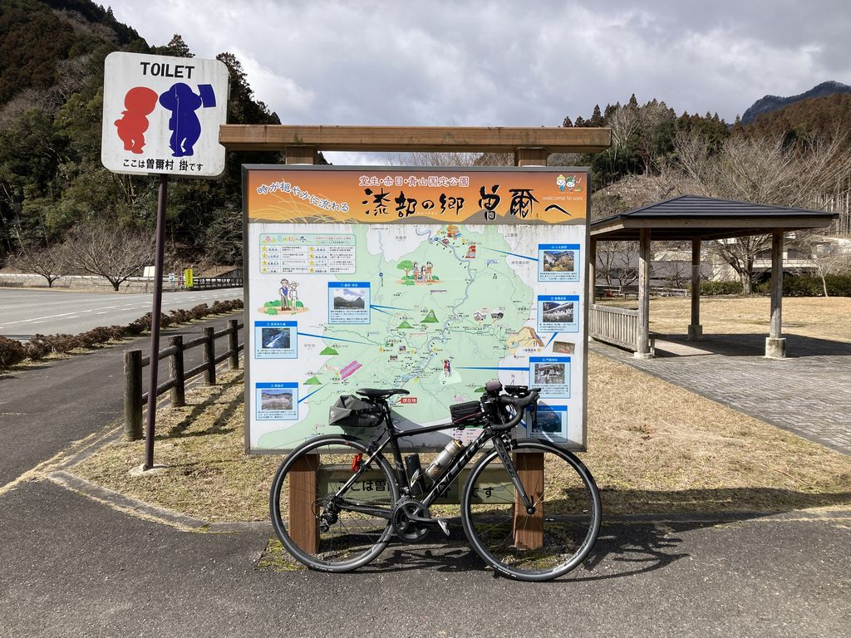
右側にあるので道路横断時はクルマに注意
写真撮影時は車道に出ないように注意
